Sheet1
Informaţie cu privire la condiţiile de eliberare a creditelor destinate persoanelor fizice de către BC ProCredit Bank SA acordate începând cu data de 17 Septembrie 2018

Lista de preturi a fost aprobată prin decizia Comitetului de Active şi Pasive al B.C. ProCredit Bank S.A. din 17.08.2018 si intră în vigoare la 17.09.2018
Denumirea informației dezvăluite | Tipurile de credite acordate Persoanelor Fizice
 | Overdraft
1. Moneda creditului | MDL
2. Valoarea totală a creditului în moneda națională (minimă / maximă) / valoarea totală a creditului în valută străină (minimă / maximă) | min. 5 000 MDL max. 65 000 MDL, dar max. 2 salarii nete
3. Rata dobânzii aferentă creditului (%), fixă / flotantă, în moneda naţională (minimă / maximă) / în valută străină (minimă / maximă), precum şi metoda de calculare a ratei dobânzii aferente creditului prin intermediul a cel puţin două exemple reprezentative | 9.00
 | fixă
 | D=S*I*t/(365(366)*100) D- valoarea absolută a dobânzii; S- soldul la depozit; I – rata dobânzii(%); t- numărul de zile de utilizare a creditului
 | Ex1 : (30 000 * 9.00*10 zile)/(365 * 100) = 73.97 MDL
 | Ex2 : (30 000*9.00*20 zile)/(365*100)= 147.95 MDL
Denumirea informației dezvăluite | Tipurile de credite acordate Persoanelor Fizice
 | Overdraft
4. Durata contractului de credit în moneda naţională (minim / maxim) / durata contractului de credit în valută străină (minim / maxim) | Până la 36 luni
5. Alte plăţi decât rata dobânzii aferente creditului în monedă naţională / în valută străină, care sunt incluse în costul total al creditului | Comision de acordare de 0%
 | Comision de majorare a limitei 1%
6. Dobânda anuală efectivă a creditului în moneda naţională / în valută străină şi informaţia expusă la art. 4 punctul (3) din Legea privind contractele de credit pentru consumatori, după caz | 12.20 % DAE a fost calculată reieșind din suma creditului de 30,000 MDL cu rata dobînzii de 9.0 % pe un termen de 12 luni.
7. Modul (anuităţi, rate, integral) şi frecvenţa plăţilor | Flexibil
8. Documentele necesare pentru obţinerea creditului | • Buletin de Identitate; • Solicitarea de credit; | • Adeverința Salariu pentru ultimele 6 luni; • Alte documente la solicitarea bănci
Denumirea informației dezvăluite | Tipurile de credite acordate Persoanelor Fizice
 | Overdraft
9. Formele de asigurare ale creditului acceptate de bancă | Fără gaj
10. Efectele rambursării anticipate, precum şi penalităţile aferente contractului de credit | Comision pentru rambursare anticipată 0%
 | Penalitate la rata neachitată 0,1% pe zi aplicată la suma soldului capitalului și dobinzii în restanță.
11. Condiţiile în care rata dobânzii se poate modifica | X
12. Menţionarea faptului că la creditele acordate în valută străină sau în moneda naţională ataşate la cursul valutei străine plăţile se vor modifica în funcţie de evoluţia cursului leului moldovenesc faţă de valutele străine, în cazul în care plăţile vor fi efectuate în moneda naţională | X
13. Modalitatea de aplicare a cursului valutar la efectuarea plăţilor aferente creditelor acordate în valuta străină sau în moneda naţională ataşate la cursul valutei străine | X
Notă: Informația este dezvăluită conform cerințelor expuse în Regulamentul cu privire la dezvăluirea de către băncile din R. Moldova a informației aferente activităților lor
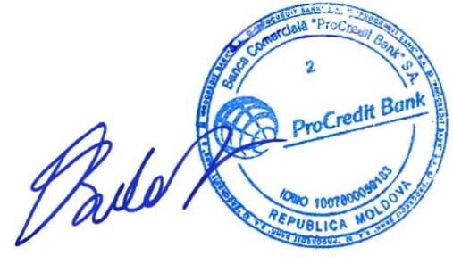
Condițiile de acordare a creditelor
Conducătorul organului executiv al băncii Bulat Olga Preşedintele Comitetului de Conducere (nume, prenume, funcție)

